Setup Tortoise
1. Chạy setup -> next cho đến hết

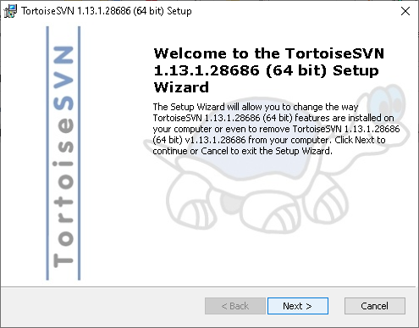

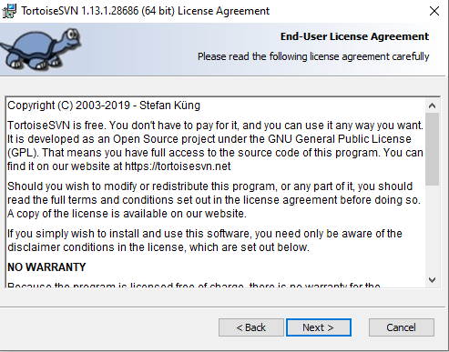

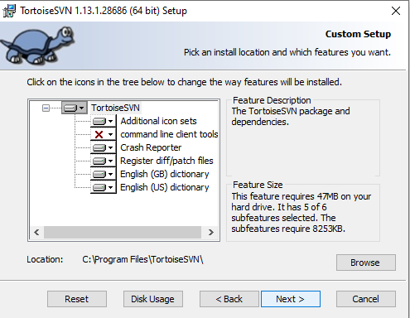

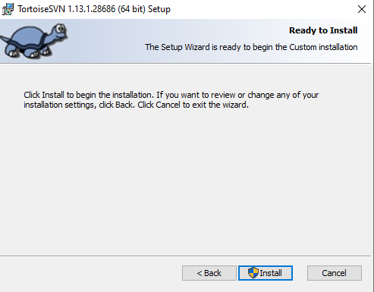

2. Tạo forder mới với tên là "KLTN SUM2020"

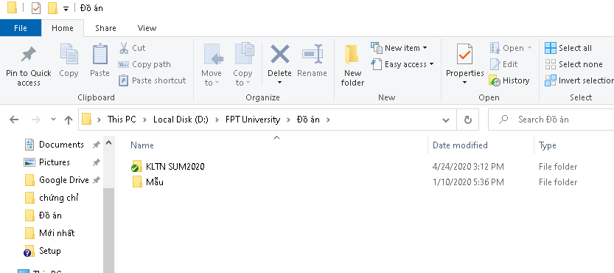

3. Chuột phải -> check out

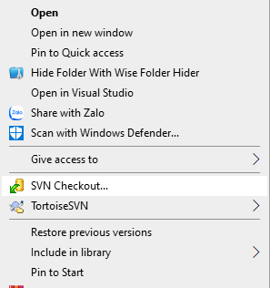

4. Lấy url trên github hoặc bên dưới
https://github.com/fevirtus/KLTN.git

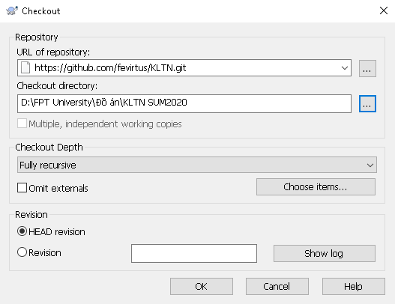

5. Khởi động lại máy, bao giờ có tích xanh như vậy là được

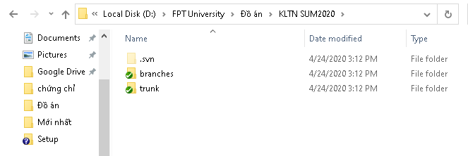

6. Nếu như khi checkout hoặc hoặc commit nó bắt nhập tk/mk thì nó là tk mk github nhé.

